Dashboard
BLOCK 1450_1455

 | VERSION | 1.0.0

Chuyên Đề Phát Triển Web 1

Evidance
Hình 1

 | 10 | 1

 |  |  | Hình2

Hình2

Hình3

Hình4
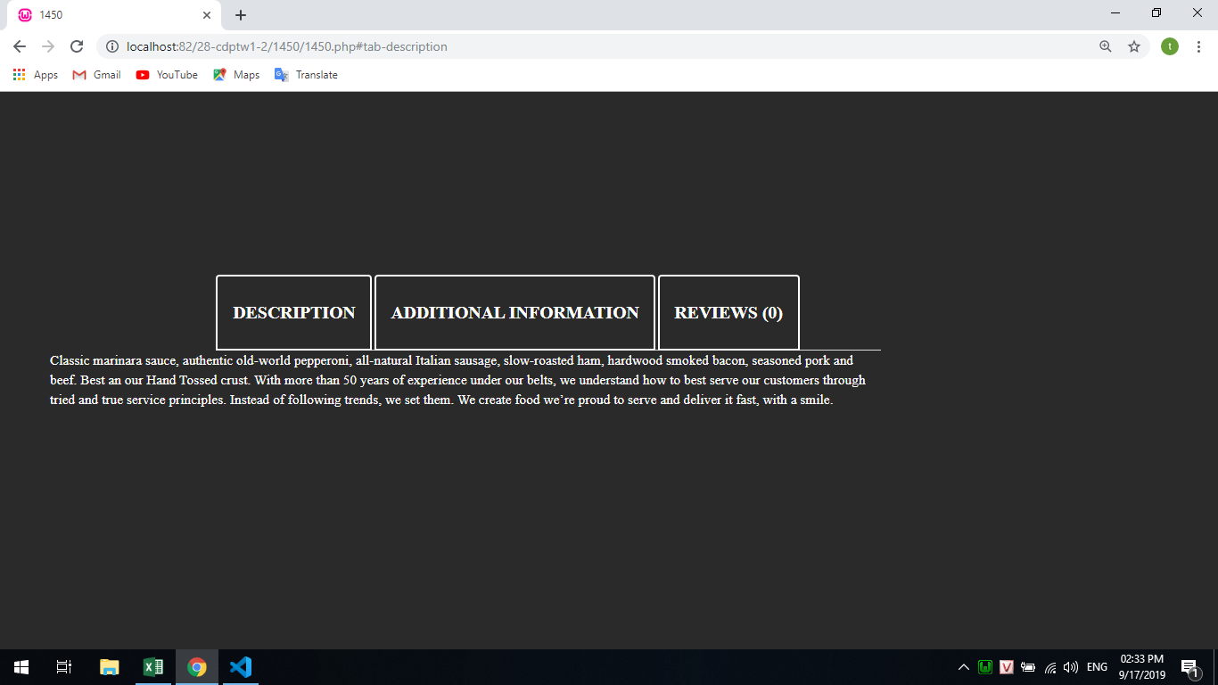

Hình5
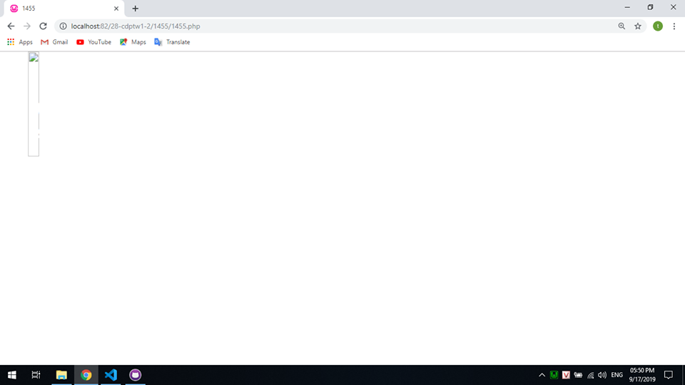

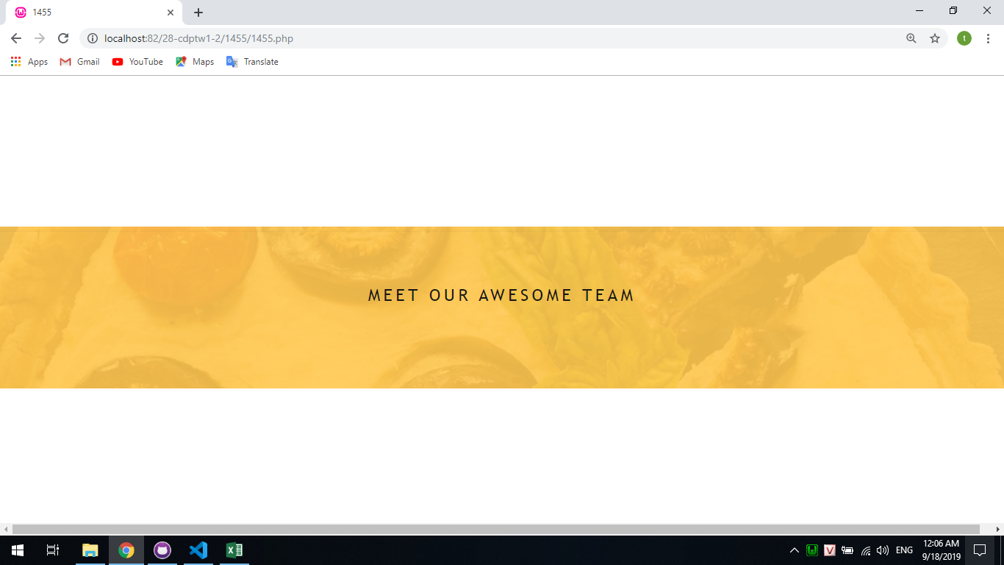
Hình6

